レムチャバン
 LAEM CHABANG SCHEDULE - 関東 |  |  |  |  |  |  |  |  |  |  |  | 東京海運輸出営業所 TEL：03-6731-7721/FAX：03-6731-7351

Destination: Laem Chabang, Thailand
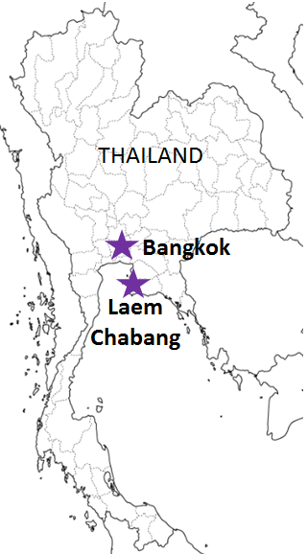
 |  |  |  |  |  |  |  |  |  |  |  |  | UPDATED : | 2026-01-19 | E
From Tokyo / Yokohama
VESSEL | VOY | CFS CUT |  |  |  | ETA |  | ETD |  | ETA
 |  | TYO |  | YOK |  | YOK |  | YOK |  | LCB

 |  |  |  |  |  |  |  | 0 DAYS |  | 8～11 DAYS
YM INCEPTION | 241S | 2026-01-21 | 水 | 2026-01-21 | 水 | 2026-01-23 | 金 | 2026-01-23 | 金 | 2026-02-03 | 火
ADDISON | 048S | 2026-01-22 | 木 | 2026-01-22 | 木 | 2026-01-24 | 土 | 2026-01-24 | 土 | 2026-02-01 | 日
YM IMMENSE | 401S | 2026-01-28 | 水 | 2026-01-28 | 水 | 2026-01-30 | 金 | 2026-01-30 | 金 | 2026-02-10 | 火
MARINA ONE | 044S | 2026-01-29 | 木 | 2026-01-29 | 木 | 2026-01-31 | 土 | 2026-01-31 | 土 | 2026-02-08 | 日
HORAI BRIDGE | 220S | 2026-02-04 | 水 | 2026-02-04 | 水 | 2026-02-06 | 金 | 2026-02-06 | 金 | 2026-02-17 | 火
注意事項
危険品は受諾出来かねますのでご了承ください。
国内消防法該当品につきまして、 東京CFS搬入分は搬入日に指定がございます。 横浜CFS搬入分は蔵置が可能です。 どちらも事前に担当者にご確認の上、外貨にてご搬入ください。
段積み不可貨物、重量物、長尺貨物、背高貨物は 受託不可もしくは追加費用が発生する場合がございます。 詳細は担当者までお問合せ下さい。
貨物搬入の際には、下記３点をお願い致します。 ＊貨物にケースマークを貼付 ＊送り状にケースマークの記載
木材を使用した梱包等については輸入地で規制がございます。 詳細は下記ご確認ください。 http://www.maff.go.jp/pps/j/konpozai/kuni/country.html
先船のスケジュール及び船名は、予告なく変更の 可能性がございます。予め御了承をお願い致します。
記載以外の仕向け地も承っております。お問合せください!
AS CARLOTTA | 524S | 2026-02-05 | 木 | 2026-02-05 | 木 | 2026-02-07 | 土 | 2026-02-07 | 土 | 2026-02-15 | 日
★本船名＝CUT日前倒し
※本船名＝本船変更
※本船名＝サービス無し
混載サービスのため、スケジュールや船名は予告なく変更する可能性がございます。ご依頼の前に、事前に最新のスケジュールを担当にご確認下さい。※年末年始はスケジュールが前倒しになる可能性がございます。

※CFS倉庫受付時間 9：00～15：00
※貨物を搬入するためには事前の予約手続きが必要となります。
予約期日：入場日1営業日前の17時まで
詳細は下記、搬入先ホームページ並びに予約マニュアルのリンクをご参照の上、必ず期日までの予約登録をお願いします。
貨物搬入先 | 会社名 |  |  | 住所 / 保税名称
東京 CFS | ㈱宇徳 東京フレートセンター UTOC TFC H/W |  |  | 品川区八潮2-8-1
 |  |  |  | TEL:03-3790-1241 FAX:03-3790-0803 |  |  |  |  | NACCS: 1FWC7
横浜 CFS | （株）宇徳 本牧A-6 本牧公社A-6 CFS DHA |  |  | 横浜市中区本牧埠頭9-1
 |  |  |  | TEL：045-264-7011 FAX：045-264-8036 |  |  |  |  | NACCS：2EWT8
予約システム概要： https://www.utoc.co.jp/business/pdf/tfc_track_reservation_system_dispatcher.pdf
予約方法： https://www.utoc.co.jp/business/pdf/tfc_track_reservation_system_driver.pdf
(株)宇徳ホームページ： https://www.utoc.co.jp/business/logistics/warehouse/tfc/index.html

